新书订购表
HTML5+CSS3炫酷应用实例集锦 | Android炫酷应用300例
出版社：清华大学出版社 | 出版社：清华大学出版社
ISBN：9787302499183 | ISBN：9787302526278
定价：149 | 定价：99.8
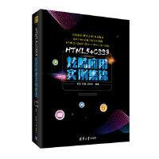 | 

